Hoja1
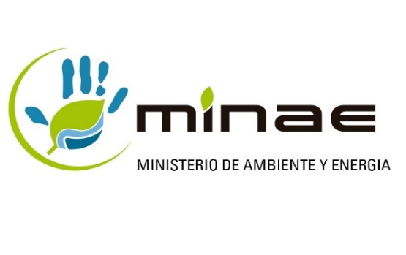
DIRECCION DE GESTIÓN DE CALIDAD AMBIENTAL (DIGECA)

Herramienta para el Calculo de Cumplimiento de la Meta

Valores Iniciales PGAI |  |  |  | Informe de avance
Aspecto de gestión ambiental | Meta de reduccion (%) | Indicador de línea base |  | Indicador actual |  | Reducción meta (absoluta) | Reducción actual (absoluta) | % de reduccion/aumento consumo | % de avance en el cumplimiento de la meta | Análisis de Indicador
 |  | Valor | Unidad de medición | Valor | Unidad de medición
Consumo de Agua | 50% | 2 | m3/empleado/mes | 1.5 | m3/empleado/mes | 1 | 0.50 | -25% | 50.00%
Consumo de Electricidad | 5% | 100 | kwh / empleado/mes | 103.28 | kwh / empleado/mes | 5 | -3.28 | +3% | 0.00%

